상품제안서
트렌잇 접이식 무선 블루투스 키보드 | 상품코드: F30527

 |  |  |  |  |  |  | 02-412-0044 | www.easy1.co.kr
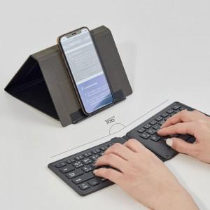

【상세/제작정보】 | 택배비 34개당 4,000원(부가세별도)

【인쇄/포장옵션】 | 레이저, 개별인쇄 / 포장불가능

【공급단가】 | 수량 | 30~ | 50~ | 100~ | 300~ | 500~
*VAT별도 | 단가 | 22,200원 | 21,830원 | 21,270원 | 20,900원 | 20,350원

【상품 URL】 | https://dev.easy1.co.kr:443/src/goods_detail.php?gdno=30527

